履歴書(表)
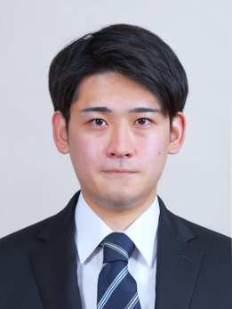
 |  |  |  |  |  |  |  |  |  |  |  |  |  | 写真を貼る位置 1.縦 36～40mm 横 24～30mm 2.本人 胸から上 3.裏面にのりづけ 4.裏面に氏名記入
履 歴 書
 |  |  |  |  | 2021 |  |  | 年 | 6 | 月 | 22 | 日現在
ふりがな | おか ゆうと
氏 名 | 岡 雄人

平成12年 |  |  | 5 | 月 | 16 | 日 | 生 満( |  |  | 20 | 歳) | 男・女

ふりがな | ほっかいどう きたひろしまし しんとみちょう |  |  |  |  |  |  |  |  |  |  |  | (自宅電話)
現住所 | 〒 | 061-1127 |  |  |  |  |  |  |  |  |  |  | 011-372-2912
北海道北広島市新富町西一丁目6番地10号 |  |  |  |  |  |  |  |  |  |  |  |  | (携帯電話)
E-mail | ch521718@gmail.com |  |  |  |  |  |  |  |  |  |  |  | 070-3993-1926
ふりがな |  |  |  |  |  |  |  |  |  |  |  |  | (連絡先電話)
連絡先 | 〒 |  |  |  | (現住所以外に連絡を希望する場合のみ記入)

年 | 月 | 学歴・職歴・免許・資格
 |  | 学歴
平成28年 | 4 | 北海道恵庭南高等学校普通科 入学
平成31年 | 3 | 北海道恵庭南高等学校普通科 卒業
平成31年 | 4 | 吉田学園情報ビジネス専門学校 ゲームスペシャリスト学科 入学
令和4年 | 3 | 吉田学園情報ビジネス専門学校 ゲームスペシャリスト学科 卒業見込み
 |  | 免許・資格
平成34年 | 4 | 普通自動車第一種運転免許
 |  | 以上

